01_ONDE_ESTAMOS
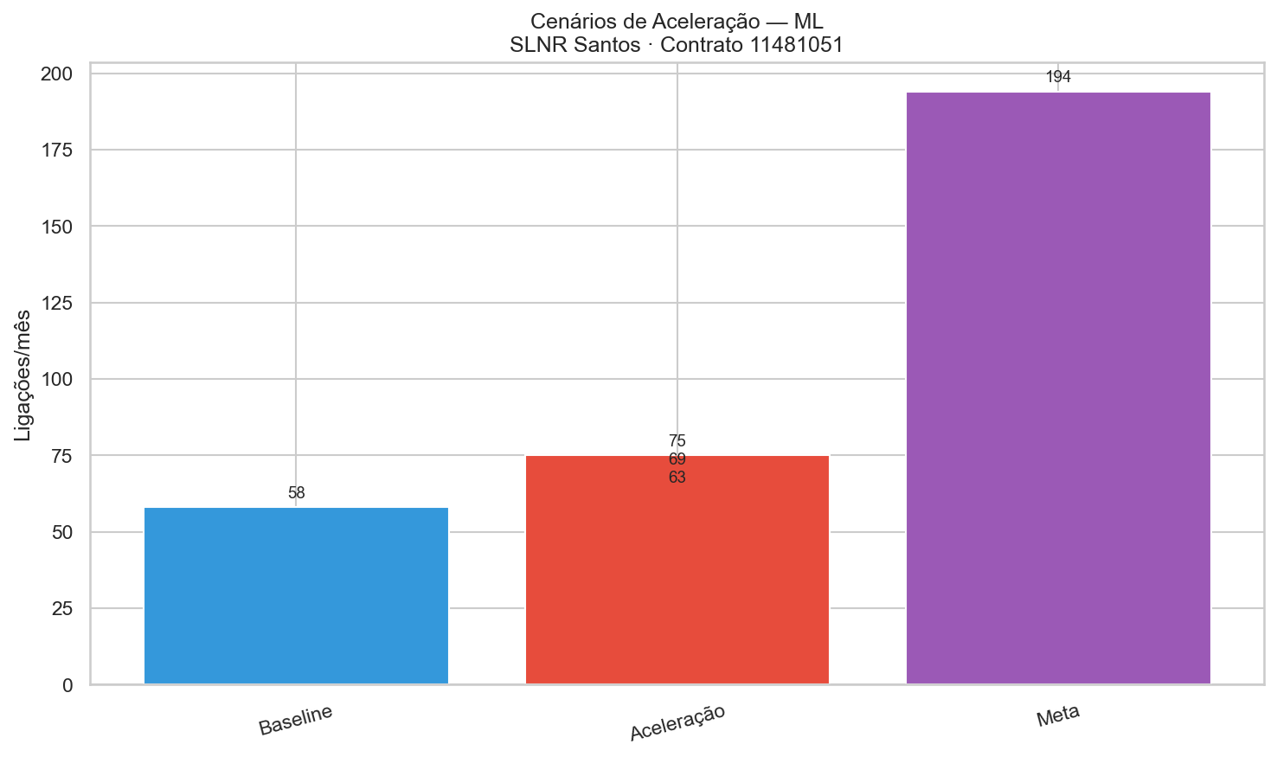
01 — ONDE ESTAMOS HOJE
Producao real Janeiro a Marco 2026 | 6 nucleos ativos | 28 equipes

NUCLEO | LA (agua) | LE (esgoto) | Rede agua (m) | Rede esgoto (m) | Equipes | Prod. (LA/eq/mes) | Status
Morro do Teteu | 187 | 219 | 1410 | 1540 | 4 | 15.6 | Em execucao
Pantanal Baixo | 217 | 166 | 1580 | 1060 | 5 | 14.5 | Em execucao
Joao Carlos | 110 | 79 | 810 | 480 | 3 | 12.2 | Fim abr/26
Sao Manoel | 106 | 218 | 790 | 1380 | 4 | 8.8 | Fim mai/26
Vila Israel | 53 | 35 | 390 | 220 | 2 | 8.8 | Fim mai/26
Vila dos Criadores | 147 | 52 | 1110 | 300 | 4 | 12.2 | Em execucao
TOTAL (3 meses) | 820 | 769 | 6090 | 4980 | 22 |  | MEDIA: 273 LA/mes

METRICAS CHAVE
Meta contratual (SABESP) |  |  |  | 1.044 LA/mes
Producao media atual |  |  |  | 273 LA/mes
Atingimento |  |  |  | 26% da meta
m/lig real (agua) |  |  |  | 6,6 m/lig
m/lig contrato (agua) |  |  |  | 2,0 m/lig
Equipes ativas |  |  |  | 28 equipes
Prod. real/equipe/mes |  |  |  | 9,75 LA/eq/mes
Total rede executada |  |  |  | 8.367 m

Ligacoes de Agua por Nucleo (Jan–Mar 2026)

Morro do Teteu | 187
Pantanal Baixo | 217
Joao Carlos | 110
Sao Manoel | 106
Vila Israel | 53
Vila dos Criadores | 147

LA por Nucleo vs Meta Proporcional

02_POR_QUE_GAP
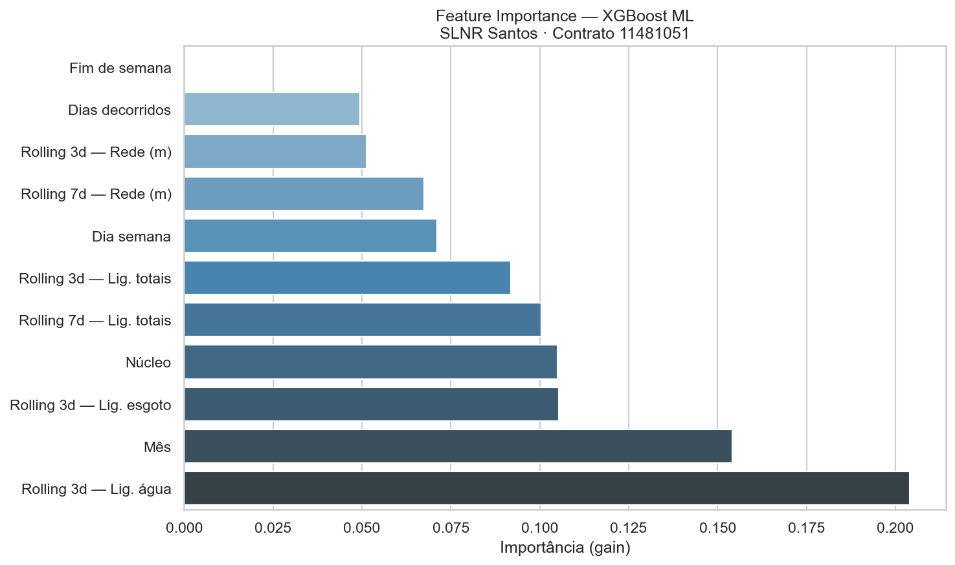
02 — POR QUE NAO CHEGAMOS A META?
Diagnostico das 3 causas-raiz que limitam a producao de ligacoes de agua

CAUSA 1 — FILA DE LIBERACAO SABESP
Cada ligacao precisa de autorizacao (Boletim de Liberacao) da SABESP antes da escavacao.
Quando o lote de liberacoes e pequeno ou atrasado, as equipes ficam ociosas esperando.
Situacao atual: menos de 25 liberacoes/semana para 28 equipes = gargalo critico.
Acao: solicitar lote de 100 liberacoes/semana 2 semanas antes da frente de obra.

CAUSA 2 — POUCOS NUCLEOS ATIVOS SIMULTANEAMENTE
Hoje operam 6 nucleos. Cada nucleo tem capacidade limitada de trechos/rua.
Com 28 equipes em apenas 6 areas, as frentes se esgotam rapido e equipes ficam sem local.
Situacao atual: 809 trechos NS prontos em 11 nucleos ainda NAO mobilizados.
Acao: mobilizar 3 novos nucleos em abril e mais 5 em maio.

CAUSA 3 — m/lig REAL 3x ACIMA DO PLANEJADO
O contrato estima 2,0 m de rede por ligacao. A realidade executada e 6,6 m/lig.
Isso significa que para cada ligacao de agua, a equipe executa 3x mais rede.
Mais rede = mais escavacao = mais dias = menos ligacoes no mesmo periodo.
Acao: priorizar nucleos com menor m/lig (areas densas: JC, SM, VI, 010480).

COMPARATIVO: HOJE vs POTENCIAL
INDICADOR | HOJE (Mar/2026) | POTENCIAL (Jun/2026) | DIFERENCA
Nucleos ativos | 6 | 11 | +5
Equipes alocadas | 28 | 45+ | +17
Liberacoes/semana (SABESP) | ~25 | 100 | +75/sem
LA agua/mes | 273 | ~1.000 | +727/mes
m/lig medio | 6,6 m/lig | 6,6 m/lig | =
Prod/equipe/mes | 9,75 LA/eq | 22 LA/eq | +12,25

CALCULO: 1.000 LA/mes / 22 dias / 6,6 m/lig = 300 m/dia / 6 m/equipe = 50 equipes
Caminho realista: 40 equipes × 25 LA/eq/mes = 1.000 LA/mes (melhorar produtividade + novos nucleos)

03_NOVOS_NUCLEOS
03 — 11 NUCLEOS COM NOTA DE SERVICO REAL — PRONTOS PARA EXECUTAR
Dados reais do projeto executivo SABESP | 809 trechos mapeados | 25.871 m de rede | R$ 12,74M c/BDI

TAG | NUCLEO / LOCALIDADE | SETOR GEOGRAFICO | TRECHOS | METROS | CUSTO c/BDI | STATUS NS
MTE | Morro do Teteu | REFERENCIA | 114 | 1904 | R$1,314,717 | ATIVO
010524 | Vila Alemoa — Joao Carlos | S1-BAIXADA | 43 | 740 | R$430,387 | PRONTO
010480 | Caneleira IV CDHU — Vila Israel | S1-BAIXADA | 17 | 205 | R$158,200 | PRONTO
010490 | Av. Bandeirantes — Prol. S.Manoel | S2A-SABOO | 67 | 3650 | R$1,360,282 | PRONTO
010492 | R. Sao Geraldo — Sao Manoel | S2A-SABOO | 43 | 740 | R$430,387 | ATIVO
010466 | Av. Martins Fontes — Criadores | S3-MISTO | 68 | 2624 | R$1,332,579 | PRONTO
010532 | Av. M. Fontes Pacheco — V. Cri. | S3-MISTO | 23 | 513 | R$355,960 | ATIVO
010506 | Rua Nove Saboo — Pantanal Baixo | S3-MISTO | 137 | 2326 | R$1,678,620 | ATIVO
010509 | R. M. Mercedes — Prol. Pantanal | S3-MISTO | 19 | 1002 | R$452,644 | PRONTO
010452 | Lomba da Penha — Prol. Teteu | S2C-LOMBA | 140 | 6111 | R$2,628,045 | PRONTO
010513 | Lomba Est. J. Batista — Alt-01 | S2C-LOMBA | 138 | 6055 | R$2,599,366 | PRONTO
 | TOTAL |  | 809 | 25871 | R$12,741,187 | 11 NS PRONTAS

DESTAQUE: 7 nucleos com NS pronta ainda NAO mobilizados = 5.285 trechos liberados para inicio imediato

REFERENCIAS
Abrir TRECHOS_NS_REAIS_COMPLETO.xlsx — planilha completa por nucleo com geometria e custos
Abrir GANTT_SLNR_v2.html — cronograma interativo com todos os 83 nucleos

Metros por Setor Geografico
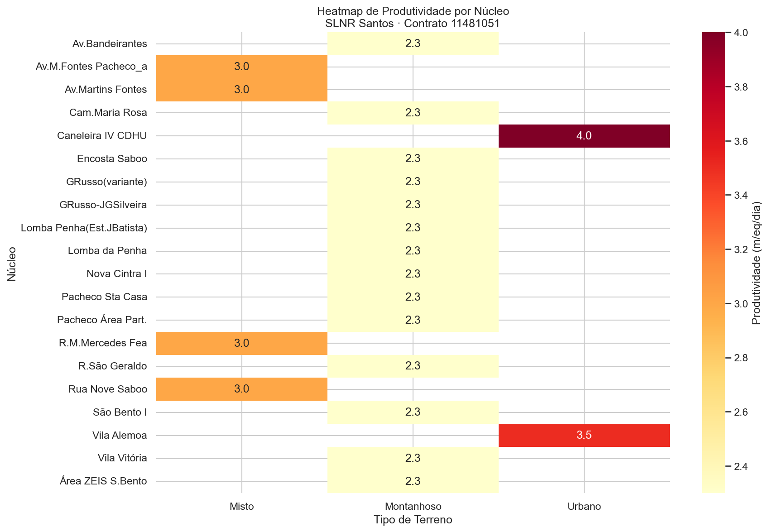

REFERENCIA | 1904
S1-BAIXADA | 740
S1-BAIXADA | 205
S2A-SABOO | 3650
S2A-SABOO | 740
S3-MISTO | 2624
S3-MISTO | 513
S3-MISTO | 2326
S3-MISTO | 1002
S2C-LOMBA | 6111
S2C-LOMBA | 6055

04_PLANO_ABR_MAI
04 — PLANO DE ACELERACAO — ABRIL E MAIO 2026
Semana a semana | Nucleos mobilizados | Equipes alocadas | LA previsto acumulado

SEMANA | PERIODO / NUCLEOS ATIVOS | EQUIPES | LA semana | LA Mes | LA Acumulado | ACAO-CHAVE
31/mar-05/abr | MTE, PB, JC, SM, VI, VC | 28 | 63 | 35 | 63 | Solicitar lote 100 liberacoes/sem p/ SABESP
07-12/abr | MTE, PB, SM, VI, VC + 010466 | 30 | 75 | 78 | 138 | Joao Carlos finaliza → 3 equipes migram p/ Criadores
14-19/abr | MTE, PB, SM, VI, VC, 010466, 010490 | 32 | 90 | 128 | 228 | Mobilizar Prol.Sao Manoel (010490) com 4 equipes
22-26/abr | MTE, PB, VC, 010466, 010490, 010506 | 34 | 100 | 184 | 328 | SM e VI finalizam → 6 equipes realocadas em novos nucleos
28/abr-03/mai | MTE, PB, VC, 010466, 010490, 010506, 010452 | 36 | 112 | 248 | 440 | META ABRIL: ~400 LA | Abrir Lomba da Penha
05-10/mai | MTE, PB, 010466, 010490, 010506, 010452, 010513, 010509 | 38 | 130 | 321 | 570 | 38 equipes ativas em 8 nucleos
12-17/mai | 8 nucleos + inicio 010532 | 40 | 145 | 402 | 715 | Contratar 4 equipes adicionais
19-24/mai | 9 nucleos + 010480, 010492 (finalizando) | 42 | 160 | 492 | 875 | META MAIO: ~650 LA | Rampa p/ 1.000 LA em junho

ABRIL 2026 |  | ~400 LA/mes | 32 equipes | 7 nucleos
MAIO 2026 |  | ~684 LA/mes | 40 equipes | 9 nucleos
JUNHO 2026 |  | ~1.000 LA/mes | 45 equipes | 11 nucleos

Evolucao LA Acumulado Previsto vs Meta Mensal
LA Acumulado Abr-Mai 2026

S1 | 63 | 120
S2 | 138 | 240
S3 | 228 | 360
S4 | 328 | 480
S5 | 440 | 600
S6 | 570 | 720
S7 | 715 | 840
S8 | 875 | 960

06_REFERENCIAS
06 — ARQUIVOS E REFERENCIAS TECNICAS
Todos os arquivos sao relativos ao diretorio: C:\Users\felip\Downloads\NOVOS NUCLEOS PLANEJAMENTO

VISUALIZACOES INTERATIVAS
GANTT Interativo v2.0 | Cronograma HTML com filtros por frente e urgencia (83 nucleos)
Apresentacao Executiva v2.0 | Slides HTML com KPIs, ML e distribuicao por urgencia

PLANILHAS DE TRABALHO
TRECHOS NS REAIS COMPLETO | 11 nucleos com NS real: 809 trechos, 25.871m, custos calculados
SLNR MEGA INTEGRADA V9 | Planilha mestre: PREMISSAS, CRONO_MACRO, DASHBOARD, PRODUCAO_METRICAS
Execucao Geral | Apontamento diario por equipe/nucleo (LA, LE, metros, PVs)
Execucao Relatorios | Resumo mensal e metas por nucleo

PASTA DE NS (813 MAPAS INTERATIVOS)
NS Completas 24/03/2026 | 813 mapas HTML por trecho, PDFs desenho, planilhas OSE por NS

ANALISE ML — Imagens de suporte ao planejamento

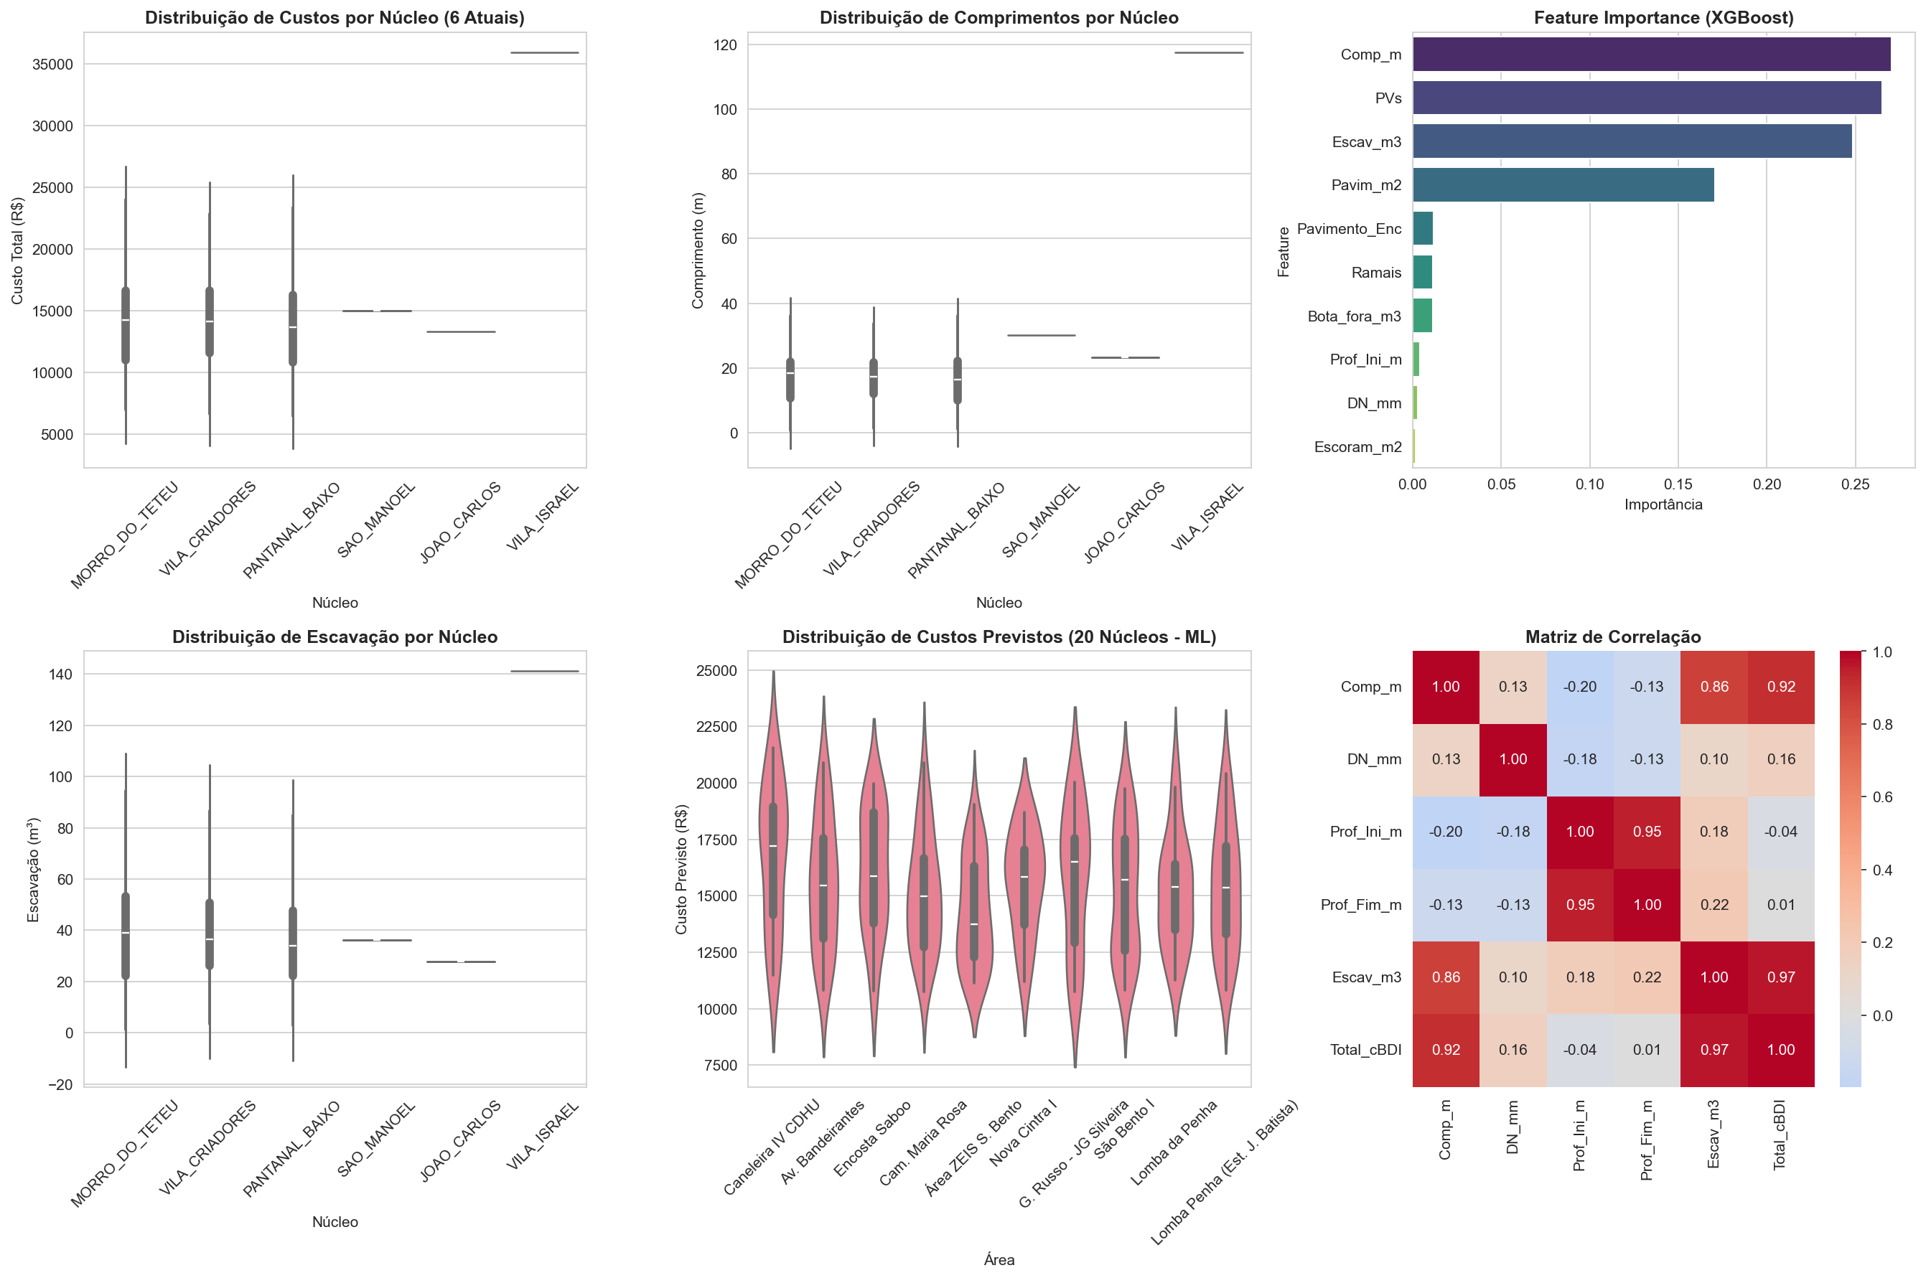

Gerado por GERAR_APRESENTACAO_GERENTE.py | 25/03/2026 08:23 | FCN Construcoes e Saneamento

